المؤشرات الكلية

سوق العراق للاوراق المالية
جلسة الثلاثاء 2026/4/7 |  |  |  | تقرير أسعار الأسهم المتداولة لسوق العراق للأوراق المالية
الجلسة (58)
الاسهم المتداولة المدرجة و OTC |  |  | 1,425,301,684 |  |  | قيمة الأسهم المتداولة المدرجة و OTC |  | 1,624,709,990 |  |  | صفقات الشركات المدرجة وOTC | 1255
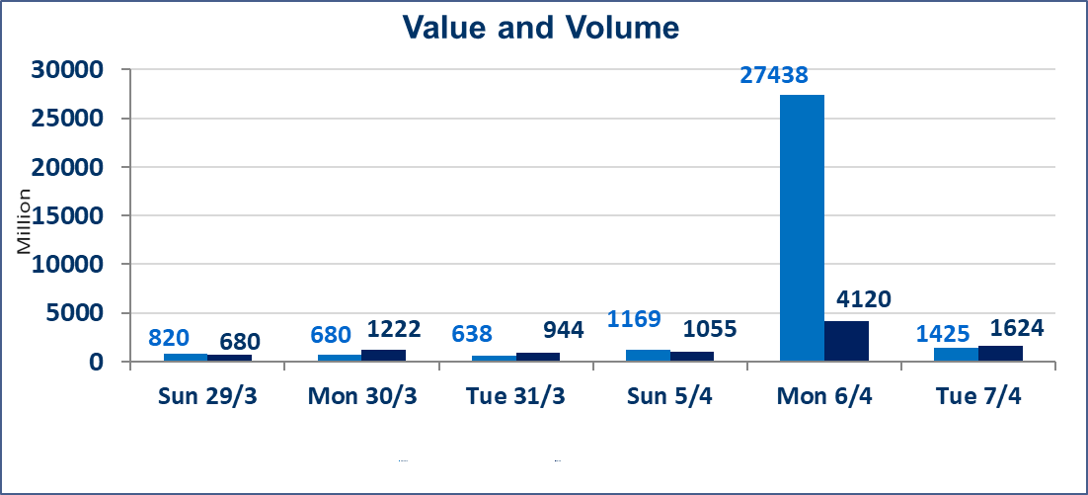
المؤشر60 ISX اليوم | 970.40 |  | نقطة |  |  | المؤشر15 ISX اليوم | 1243.67 | نقطة
المؤشر 60 ISX السابق | 969.22 |  | نقطة |  |  | المؤشر 15 ISX السابق | 1236.77 | نقطة
نسبة التغير | 0.12 |  | % |  |  | نسبة التغير | 0.56 | %
عدد النقاط | 1.18 |  | نقطة |  |  | عدد النقاط | 6.90 | نقطة

الشركات المدرجة | 104 | OTC | 14 | 118 |  | الشركات غير المتداولة المدرجة | 37 | OTC | 13 | 50
الشركات المتداولة | 55 | OTC | 1 | 56 |  | الشركات المرتفعة |  |  | 15
شركات الهيئة العامة |  |  |  | 3 |  | الشركات المنخفضة |  |  | 12
الموقوفة بقرار من هيأة الأوراق المالية |  |  |  | 9
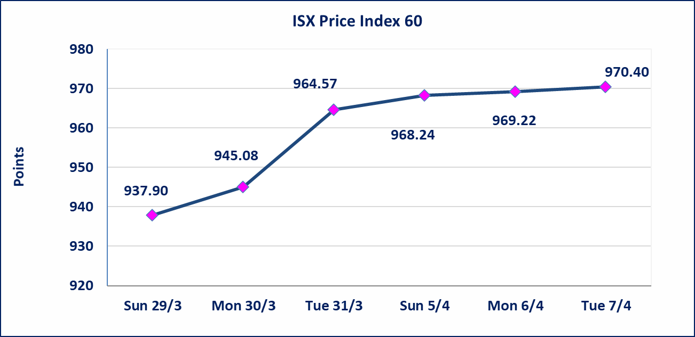
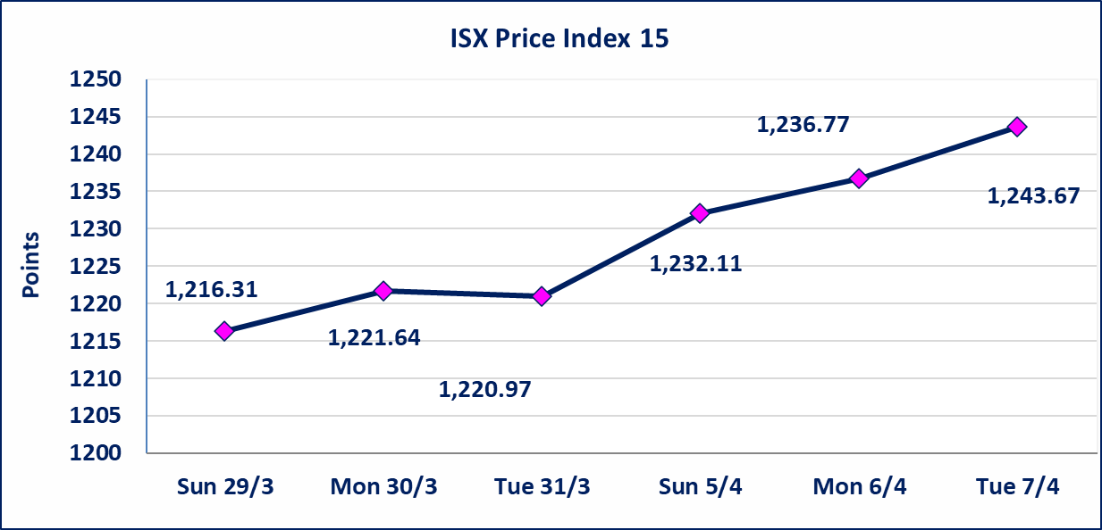

سندات انجاز الاصدارية الثالثة | ايقاف التداول على سندات انجاز الاصدارية الاولى فئة (1,000,000،500,000) دينار إعتباراً من جلسة الخميس 2025/4/9 لقرب استحقاق الفائدة النصف السنوية . وسيتم اعادة التداول اعتبارا من جلسة 2026/4/15
سندات اعمار الاصدارية الاولى | ايقاف التداول على سندات اعمار الاصدارية الاولى فئة (1,000,000) دينار إعتباراً من جلسة الاثنين 2025/4/6 لقرب استحقاق الفائدة النصف السنوية . وسيتم اعادة التداول اعتبارا من جلسة 2026/4/12
سندات انجاز الاصدارية الاولى | ايقاف التداول على سندات انجاز الاصدارية الاولى فئة (500000) دينار إعتباراً من جلسة الاحد 2025/4/5 لكون تاريخ الاطفاء السند 2026/4/15.
الحد الأعلى والادنى للتغير في السعر | نسبة التغير في كافة المنصات (5%) إرتفاعاً وإنخفاضاً من سعر الاغلاق السابق.
Web site : www.isx-iq.net E-mail : info-isx@isx-iq.net |  |  |  |  | 07834000034 - 07711211522 : ص . ب :3607 العلوية الهاتف |  |  |  |  |  | بغداد /الكرادة/ قرب المسرح الوطني /مجاور مصرف الخليج التجاري

نسبة التغير
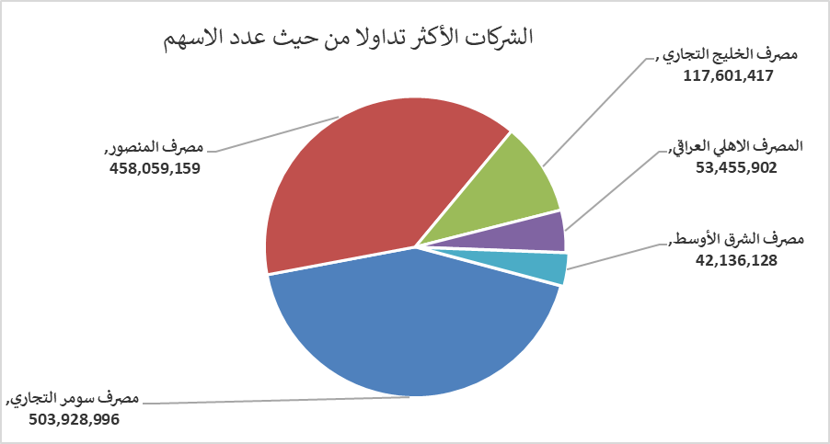
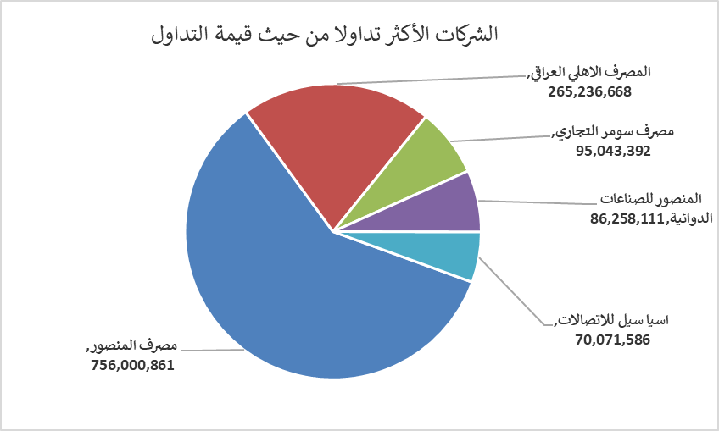
الشركات الأكثر ارتفاعاً وانخفاضاً

نسبة التغير لاسعار الاغلاق الاكثر ارتفاعاً |  |  |  | نسبة التغير لاسعار الاغلاق الاكثر انخفاضاً
اسم الشركة | اغلاق | التغير(%) | الاسهم المتداولة | اسم الشركة | اغلاق | التغير (%) | الاسهم المتداولة
مصرف الشرق الأوسط | 0.080 | 14.29 | 42,136,128 | نقل المنتجات النفطية | 1.710 | -4.47 | 151,665
مصرف سومر التجاري | 0.190 | 5.56 | 503,928,996 | الكندي لانتاج اللقاحات البيطرية | 2.450 | -2.78 | 1,000,000
مصرف الوطني الاسلامي | 0.890 | 4.71 | 100,000 | الحمراء للتامين | 5.800 | -1.69 | 49,037
المنصور للصناعات الدوائية | 2.250 | 4.65 | 39,726,802 | المصرف التجاري العراقي الاسلامي | 0.660 | -1.49 | 8,628,816
مصرف الخليج التجاري | 0.350 | 2.94 | 117,601,417 | البادية للنقل العام | 1.010 | -0.98 | 1,119,914

الشركات الاكثر نشاطا حسب الاسهم المتداولة (حجم التداول) |  |  |  | الشركات الاكثر نشاطا حسب القيمة المتداولة
اسم الشركة | اغلاق | التغير(%) | الاسهم المتداولة | اسم الشركة | اغلاق | التغير (%) | القيمة المتداولة
مصرف سومر التجاري | 0.190 | 5.56 | 503,928,996 | مصرف المنصور | 1.660 | 1.22 | 756,000,861
مصرف المنصور | 1.660 | 1.22 | 458,059,159 | المصرف الاهلي العراقي | 5.000 | 2.88 | 265,236,668
مصرف الخليج التجاري | 0.350 | 2.94 | 117,601,417 | مصرف سومر التجاري | 0.190 | 5.56 | 95,043,392
المصرف الاهلي العراقي | 5.000 | 2.88 | 53,455,902 | المنصور للصناعات الدوائية | 2.250 | 4.65 | 86,258,111
مصرف الشرق الأوسط | 0.080 | 14.29 | 42,136,128 | اسيا سيل للاتصالات | 15.070 | 0.47 | 70,071,586

